PLANS ISOLEMENT (Portrait)
 | PLANS D'ISOLEMENT | RÉFÉRENCE |  | PAGE
 |  | OXO-810-E3201B CDTS |  | 1
ATELIER |  | RÉVISION | DATE
OXOCHIME |  | 0 | 2026-07-08

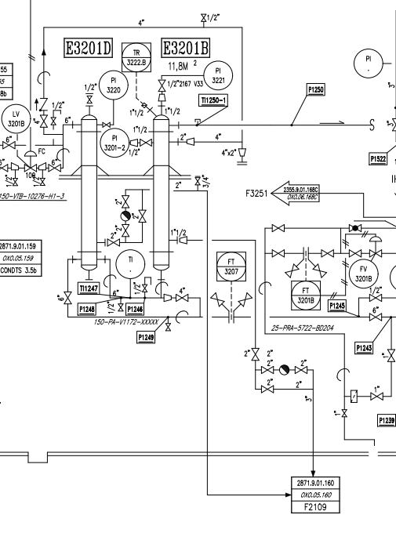

V1

V5
V6

V2

V7 à remplacer

 | PLANS D'ISOLEMENT | RÉFÉRENCE |  | PAGE
 |  | MAD-OXO-810-E3201B CDTS |  | 2
ATELIER |  | RÉVISION | DATE
OXOCHIME |  | 0 | 2026-07-08

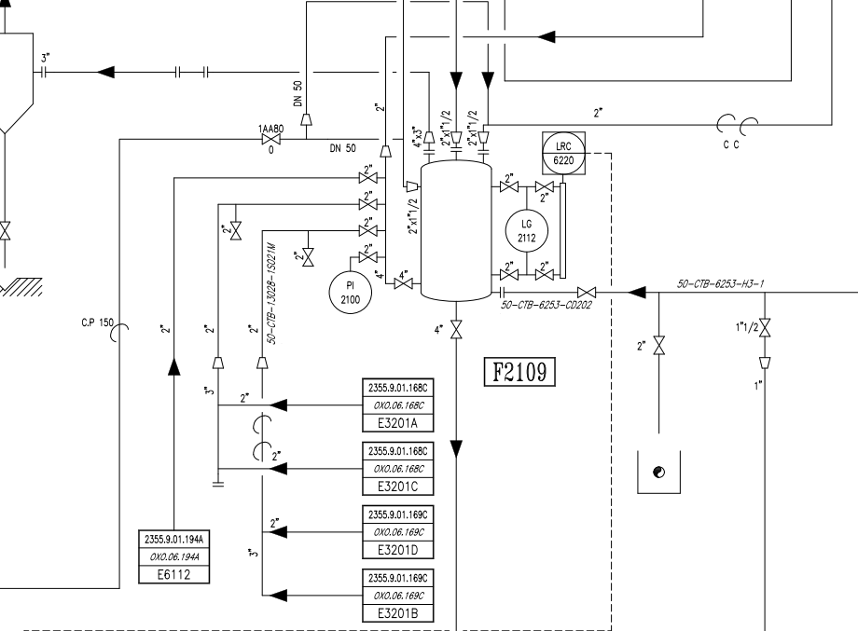

V3

V4 (Zéro énergie)

PLANS PLATINAGE & JOINTS
 | PLANS DE PLATINAGE et JOINTS TOUCHÉS | RÉFÉRENCE |  | PAGE
 |  | OXO-810-E3201B CDTS |  | 1
ATELIER |  | RÉVISION | DATE
OXOCHIMIE |  | 0 | 2026-07-08

TP7
TP8

